注文 見積依頼
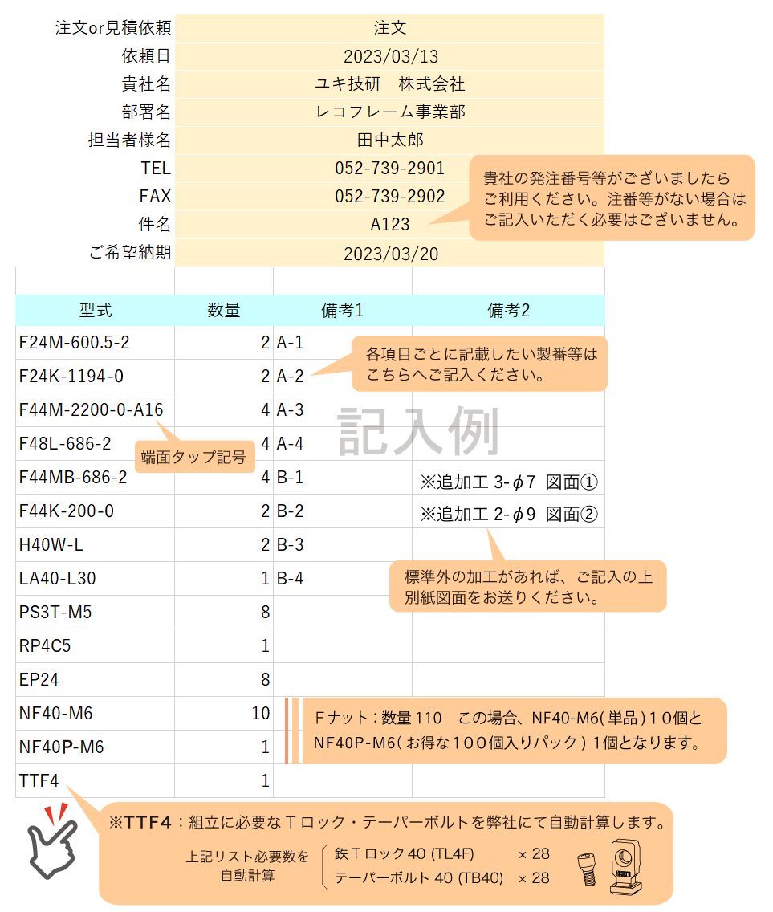
注文or見積依頼 | 注文 |  | 備考欄 ※直送先などある場合はこちらへ
依頼日
貴社名
部署名
担当者様名
TEL
FAX
件名 |  |  | リストをメールで送信
ご希望納期

型式 | 数量 | 備考1 | 備考2

注文書・見積書記入上の注意
